TC_00A
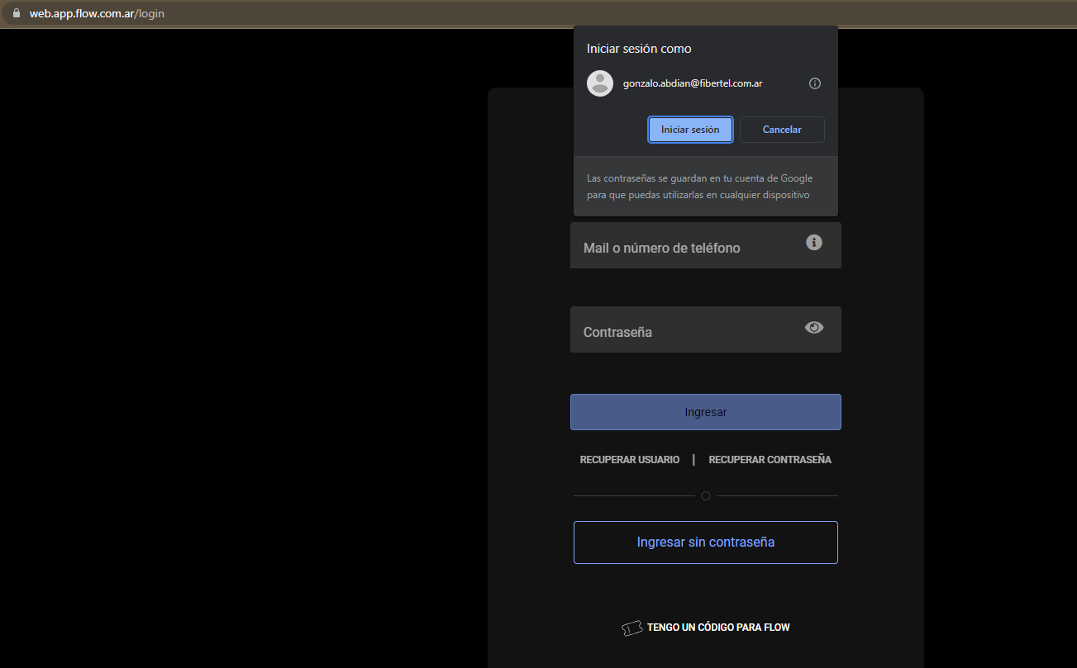
ID de caso de prueba |  | TC_00A | Descripción del caso de prueba | Logueo correcto (usuario y contraseña correctos)
Creado por |  | Gonzalo Fernandez | Revisado por |  |  | Versión de la app flow |  | 3.78.1

Nombre del Tester |  | Gonzalo Fernández | Fecha de prueba | 2023-07-23 |  | Caso de prueba (Negativo/Positivo) |  | POSITIVO

S # | Precondiciones: |  |  | S # | Datos de prueba
1 | Tener interner, pc, navegador (chrome, mozilla, safari,etc) |  |  | 1 | Usuario: gonzalo.abdian@fibertel.com.ar
2 | El usuario debe estar registrado previamente en www.flow.com.ar |  |  | 2 | Contraseña: casa1993
3 |  |  |  | 3
4 |  |  |  | 4
5 |  |  |  | 5
Escenario de prueba | Verifique que al ingresar un ID de usuario y una contraseña válidos, el cliente debe poder iniciar sesión |  |  |  | Criticidad (Alta, Media o Baja) |  | ALTA

Paso # | Detalles del paso |  | Resultados esperados | Resultados obtenidos |  |  | Pasa / Falla / No ejecutado / Suspendido

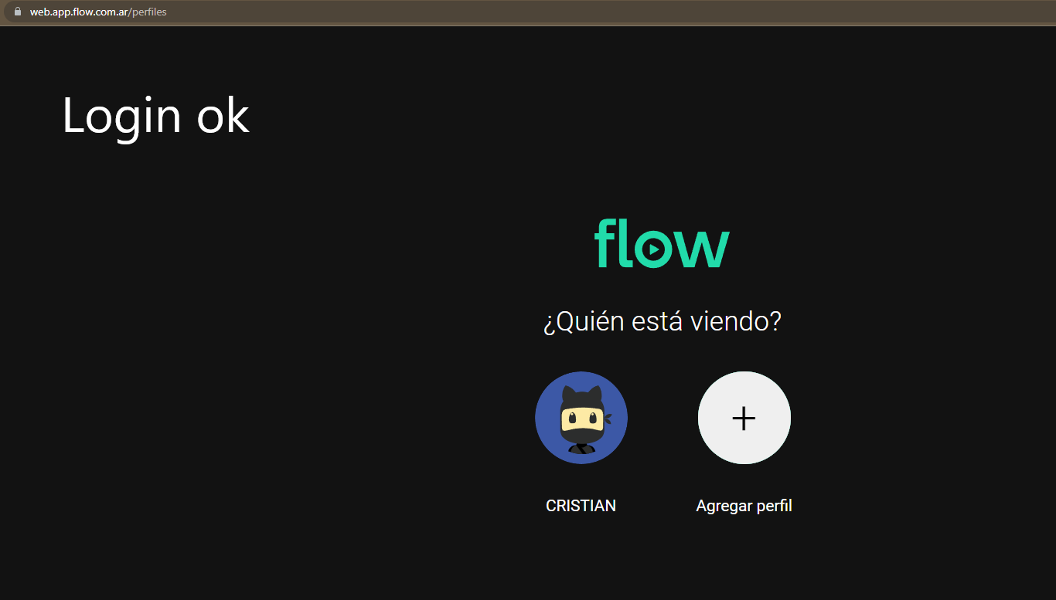
1 | Ingresar a la pagina https://web.app.flow.com.ar/ |  | La pagina debe estar disponible | OK |  |  | PASA
2 | Pesionar "Ingresar" |  | Redirecciona al login | OK |  |  | PASA
3 | Figurara otro link: https://web.app.flow.com.ar/login |  | Estar disponible para poner usuario y clave | OK |  |  | PASA
4 | Colocar usuario y clave |  | Permite escribir el usuario y clave | OK |  |  | PASA
5 | Presionar "Iniciar sesion" |  | Iniciar sesión | OK |  |  | PASA
6
7
8

TC_00B
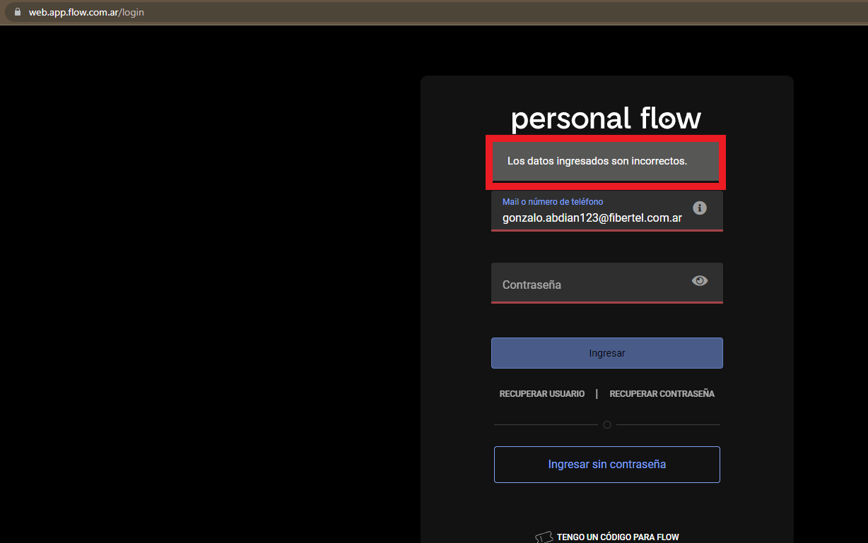
ID de caso de prueba |  | TC_00B | Descripción del caso de prueba | Logueo incorrecto (Mail incorrecto)
Creado por |  | Gonzalo Fernandez | Revisado por |  |  | Versión de la app flow |  | 3.78.1

Nombre del Tester |  | Gonzalo Fernández | Fecha de prueba | 2023-07-23 |  | Caso de prueba (Negativo/Positivo) |  | POSITIVO

S # | Precondiciones: |  |  | S # | Datos de prueba
1 | Tener interner, pc, navegador (chrome, mozilla, safari,etc) |  |  | 1 | Usuario: gonzalo.abdian123@fibertel.com.ar
2 | El usuario debe estar registrado previamente en www.flow.com.ar |  |  | 2 | Contraseña: casa1993
3 |  |  |  | 3
4 |  |  |  | 4
5 |  |  |  | 5
Escenario de prueba | Verifique que al ingresar un ID de mail incorrecto y una contraseña válidos, el no puede iniciar sesión |  |  |  | Criticidad (Alta, Media o Baja) |  | ALTA

Paso # | Detalles del paso |  | Resultados esperados | Resultados obtenidos |  |  | Pasa / Falla / No ejecutado / Suspendido

1 | Ingresar a la pagina https://web.app.flow.com.ar/ |  | La pagina debe estar disponible | OK |  |  | PASA
2 | Pesionar "Ingresar" |  | Redirecciona al login | OK |  |  | PASA
3 | Figurara otro link: https://web.app.flow.com.ar/login |  | Estar disponible para poner usuario y clave | OK |  |  | PASA
4 | Colocar usuario y clave |  | Permite escribir el usuario y clave | OK |  |  | PASA
5 | Presionar "Iniciar sesion" |  | Arrojar error, impedir el ingreso | OK |  |  | PASA
6
7
8

TC_00D
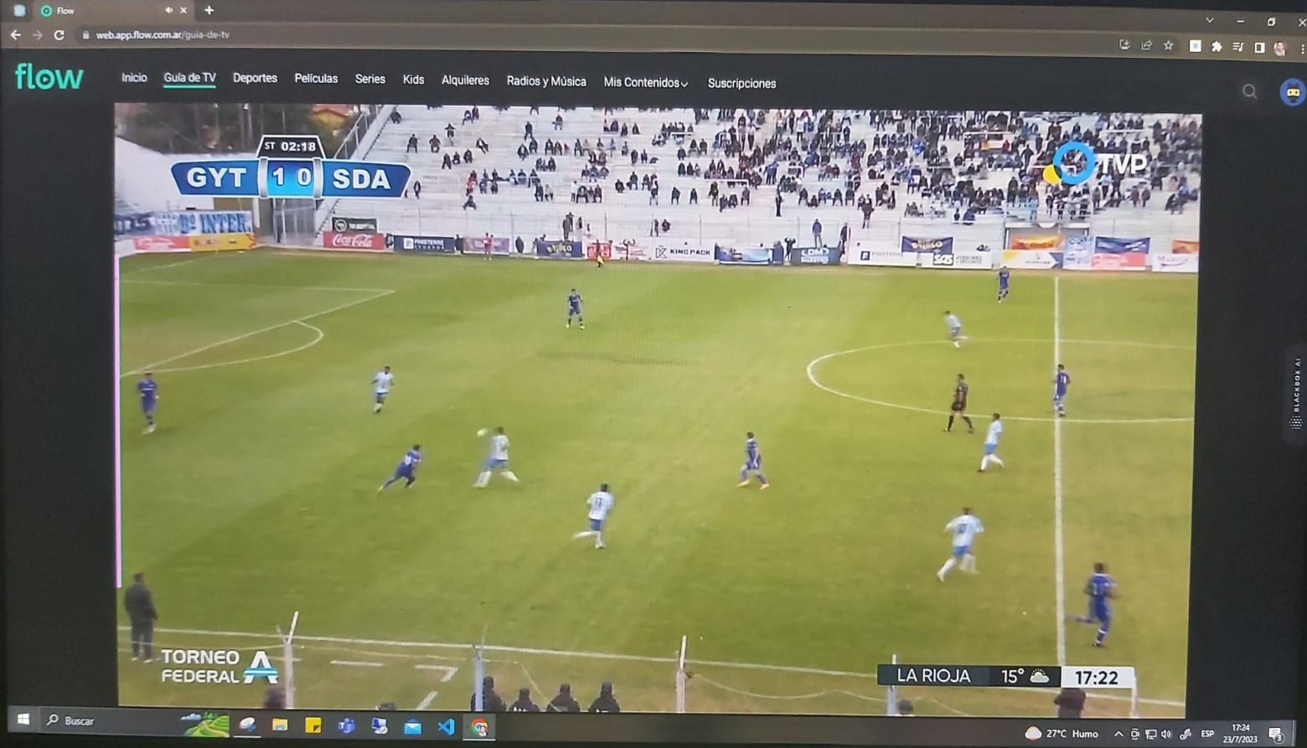
ID de caso de prueba |  | TC_00D | Descripción del caso de prueba | VER CONTENIDO EN VIVO
Creado por |  | Gonzalo Fernandez | Revisado por |  |  | Versión de la app flow |  | 3.78.1

Nombre del Tester |  | Gonzalo Fernández | Fecha de prueba | 2023-07-23 |  | Caso de prueba (Negativo/Positivo) |  | POSITIVO

S # | Precondiciones: |  |  | S # | Datos de prueba
1 | Tener interner, pc, navegador (chrome, mozilla, safari,etc) |  |  | 1 | Usuario: gonzalo.abdian@fibertel.com.ar
2 | El usuario debe estar registrado previamente en www.flow.com.ar |  |  | 2 | Contraseña: casa1993
3 |  |  |  | 3
4 |  |  |  | 4
5 |  |  |  | 5
Escenario de prueba | Verifique que pueda reproducir contenidos en vivo de todos los canales |  |  |  | Criticidad (Alta, Media o Baja) |  | ALTA

Paso # | Detalles del paso |  | Resultados esperados | Resultados obtenidos |  |  | Pasa / Falla / No ejecutado / Suspendido

1 | Ingresar a la pagina https://web.app.flow.com.ar/ |  | La pagina debe estar disponible | OK |  |  | PASA
2 | Pesionar "Ingresar" |  | Redirecciona al login | OK |  |  | PASA
3 | Figurara otro link: https://web.app.flow.com.ar/login |  | Estar disponible para poner usuario y clave | OK |  |  | PASA
4 | Colocar usuario y clave |  | Permite escribir el usuario y clave | OK |  |  | PASA
5 | Presionar "Iniciar sesion" |  | Iniciar sesión | OK |  |  | PASA
6 | Presionar en "Guia de TV" |  | Abrir sección de canales | OK |  |  | PASA
7 | Seleccionar contenido de TV publica |  | Comenzar reproductión | OK |  |  | PASA
8 | Comparar contenido en vivo con la tv |  | Presenta 2 minutos de retraso | x |  |  | FALLA

TC_00E
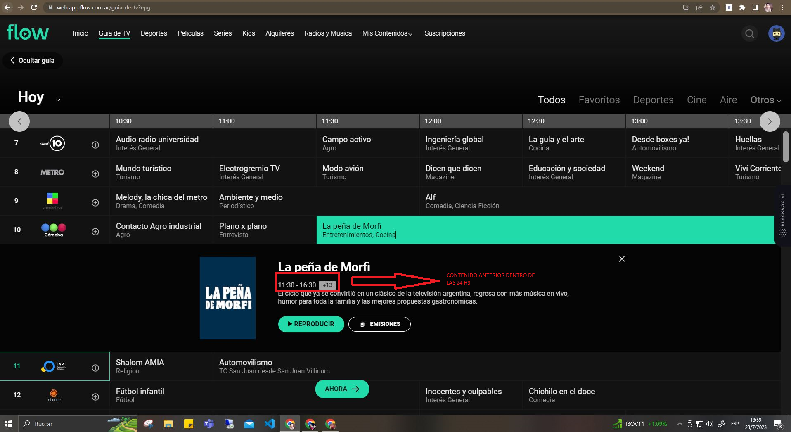
ID de caso de prueba |  | TC_00E | Descripción del caso de prueba | Ver contenido pasado (Máximo 24hs)
Creado por |  | Gonzalo Fernandez | Revisado por |  |  | Versión de la app flow |  | 3.78.1

Nombre del Tester |  | Gonzalo Fernández | Fecha de prueba | 2023-07-23 |  | Caso de prueba (Negativo/Positivo) |  | POSITIVO

S # | Precondiciones: |  |  | S # | Datos de prueba
1 | Tener interner, pc, navegador (chrome, mozilla, safari,etc) |  |  | 1 | Usuario: gonzalo.abdian@fibertel.com.ar
2 | El usuario debe estar registrado previamente en www.flow.com.ar |  |  | 2 | Contraseña: casa1993
3 |  |  |  | 3
4 |  |  |  | 4
5 |  |  |  | 5
Escenario de prueba | Verifique que pueda REPRODUCIR contentenidos pasados dentro de las 24hs desde el vivo. |  |  |  | Criticidad (Alta, Media o Baja) |  | MEDIA

Paso # | Detalles del paso |  | Resultados esperados | Resultados obtenidos |  |  | Pasa / Falla / No ejecutado / Suspendido

1 | Ingresar a la pagina https://web.app.flow.com.ar/ |  | La pagina debe estar disponible | OK |  |  | PASA
2 | Pesionar "Ingresar" |  | Redirecciona al login | OK |  |  | PASA
3 | Figurara otro link: https://web.app.flow.com.ar/login |  | Estar disponible para poner usuario y clave | OK |  |  | PASA
4 | Colocar usuario y clave |  | Permite escribir el usuario y clave | OK |  |  | PASA
5 | Presionar "Iniciar sesion" |  | Iniciar sesión | OK |  |  | PASA
6 | Presionar en "Guia de TV" |  | Abrir sección de canales | OK |  |  | PASA
7 | Retroceder hasta el contenido deseado |  | Mostrar la grilla con todos los contenidos | OK |  |  | PASA
8 | Reproducir el contenido |  | Comenzar la reproducción | OK |  |  | PASA

TC_00F
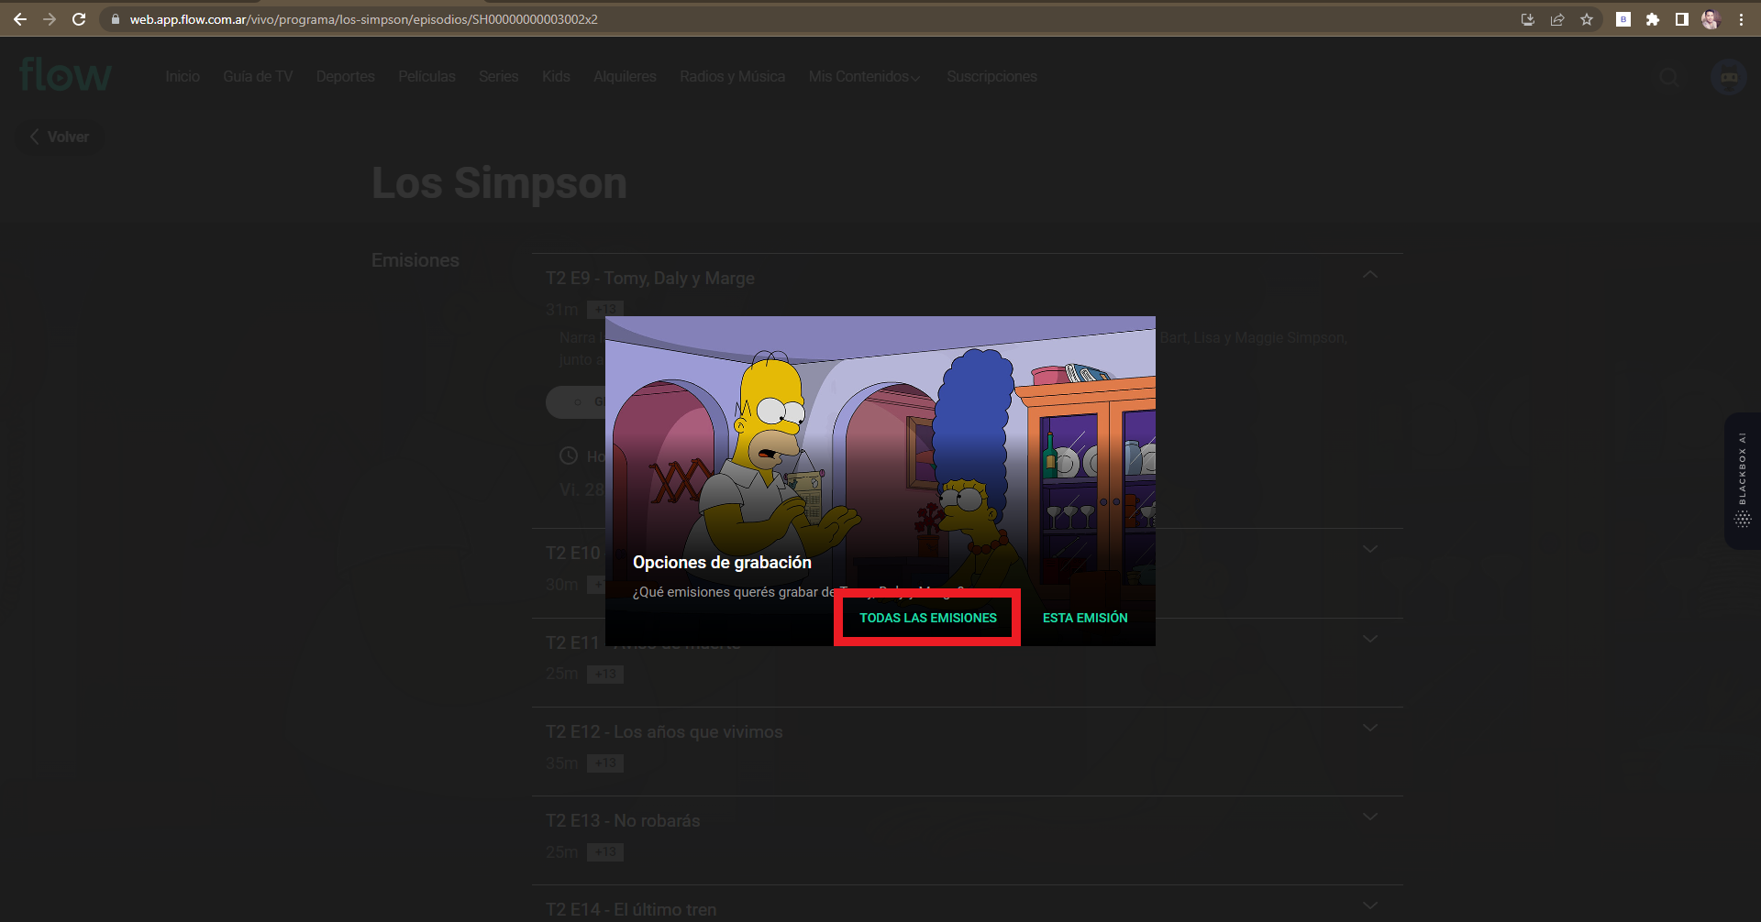
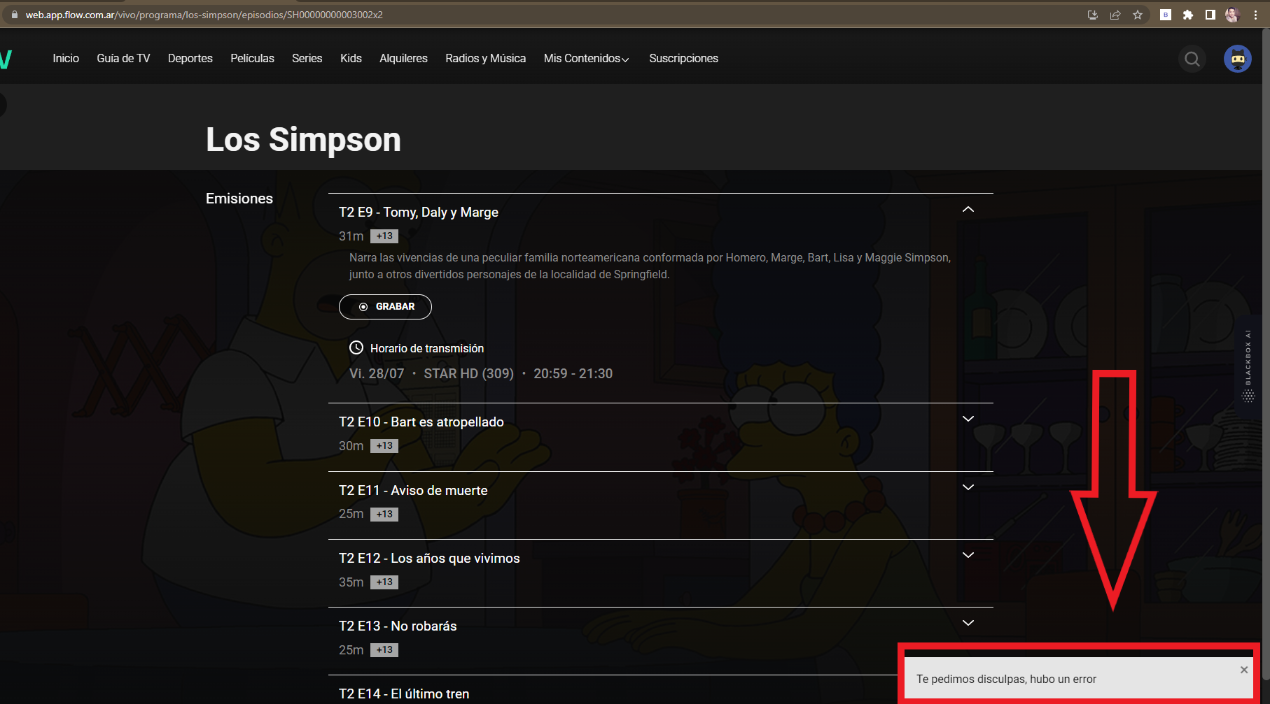
ID de caso de prueba |  | TC_00E | Descripción del caso de prueba | PROGRAMAR UNA GRABACIÓN DE UNA SERIE
Creado por |  | Gonzalo Fernandez | Revisado por |  |  | Versión de la app flow |  | 3.78.1

Nombre del Tester |  | Gonzalo Fernández | Fecha de prueba | 2023-07-23 |  | Caso de prueba (Negativo/Positivo) |  | NEGATIVO

S # | Precondiciones: |  |  | S # | Datos de prueba
1 | Tener interner, pc, navegador (chrome, mozilla, safari,etc) |  |  | 1 | Usuario: gonzalo.abdian@fibertel.com.ar
2 | El usuario debe estar registrado previamente en www.flow.com.ar |  |  | 2 | Contraseña: casa1993
3 |  |  |  | 3
4 |  |  |  | 4
5 |  |  |  | 5
Escenario de prueba | Verifique que pueda PROGRAMAR una GRABACION de todas las emisiones seguientes |  |  |  | Criticidad (Alta, Media o Baja) |  | MEDIA

Paso # | Detalles del paso |  | Resultados esperados | Resultados obtenidos |  |  | Pasa / Falla / No ejecutado / Suspendido

1 | Ingresar a la pagina https://web.app.flow.com.ar/ |  | La pagina debe estar disponible | OK |  |  | PASA
2 | Pesionar "Ingresar" |  | Redirecciona al login | OK |  |  | PASA
3 | Figurara otro link: https://web.app.flow.com.ar/login |  | Estar disponible para poner usuario y clave | OK |  |  | PASA
4 | Colocar usuario y clave |  | Permite escribir el usuario y clave | OK |  |  | PASA
5 | Presionar "Iniciar sesion" |  | Iniciar sesión | OK |  |  | PASA
6 | Presionar en "Guia de TV" |  | Abrir sección de canales | OK |  |  | PASA
7 | Seleccionar la lupa y buscar el contenido |  | Obtener resultado, si el contenido esta | OK |  |  | PASA
8 | Seleccionar "Emisiones" |  | Abrir la informacion de las emisiones | OK |  |  | PASA
9 | Presionar en "Grabar" |  | Abrir opciones: "esta emision" o "Todas las emisiones" | OK |  |  | PASA
10 | Seleccionar "Todas las emisiones" |  | Der mensjar "Grabacion programada" | X |  |  | FALLA

TC_00G
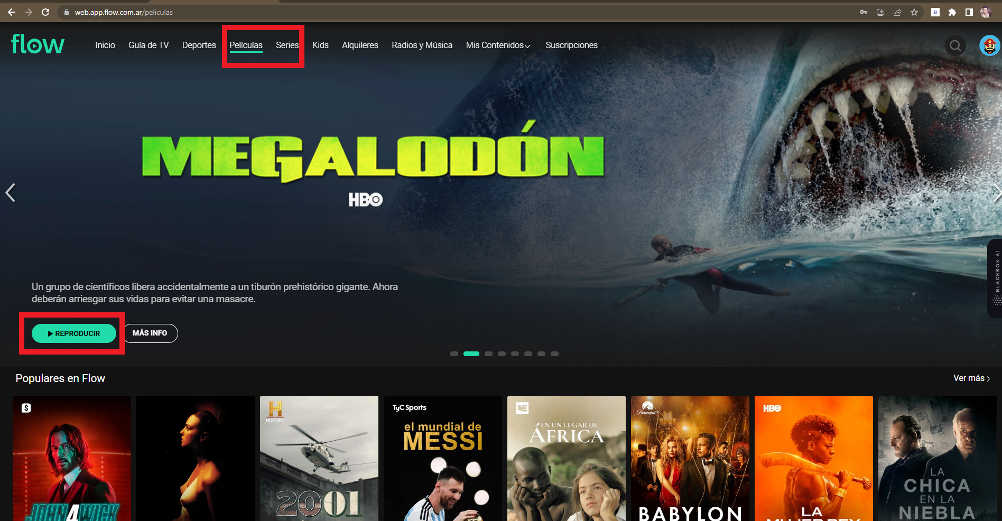
ID de caso de prueba |  | TC_00G | Descripción del caso de prueba | VER PELICULAS Y SERIES (ONDEMAN)
Creado por |  | Gonzalo Fernandez | Revisado por |  |  | Versión de la app flow |  | 3.78.1

Nombre del Tester |  | Gonzalo Fernández | Fecha de prueba | 2023-07-23 |  | Caso de prueba (Negativo/Positivo) |  | POSITIVO

S # | Precondiciones: |  |  | S # | Datos de prueba
1 | Tener interner, pc, navegador (chrome, mozilla, safari,etc) |  |  | 1 | Usuario: gonzalo.abdian@fibertel.com.ar
2 | El usuario debe estar registrado previamente en www.flow.com.ar |  |  | 2 | Contraseña: casa1993
3 |  |  |  | 3
4 |  |  |  | 4
5 |  |  |  | 5
Escenario de prueba | Verifique que pueda REPRODUCIR contentenidos disponibles de PELICULAS Y SERIES |  |  |  | Criticidad (Alta, Media o Baja) |  | ALTA

Paso # | Detalles del paso |  | Resultados esperados | Resultados obtenidos |  |  | Pasa / Falla / No ejecutado / Suspendido

1 | Ingresar a la pagina https://web.app.flow.com.ar/ |  | La pagina debe estar disponible | OK |  |  | PASA
2 | Pesionar "Ingresar" |  | Redirecciona al login | OK |  |  | PASA
3 | Figurara otro link: https://web.app.flow.com.ar/login |  | Estar disponible para poner usuario y clave | OK |  |  | PASA
4 | Colocar usuario y clave |  | Permite escribir el usuario y clave | OK |  |  | PASA
5 | Presionar "Iniciar sesion" |  | Iniciar sesión | OK |  |  | PASA
6 | Presionar en "PELICULAS O SERIES" |  | Monstrar peliculas y series disponibles | OK |  |  | PASA
7 | Seleccionar la lupa y buscar el contenido |  | Obtener resultado, si el contenido esta | OK |  |  | PASA
8 | Seleccionar Reproducir |  | Comentazar a mostrar el contenido | OK |  |  | PASA

TC_00H
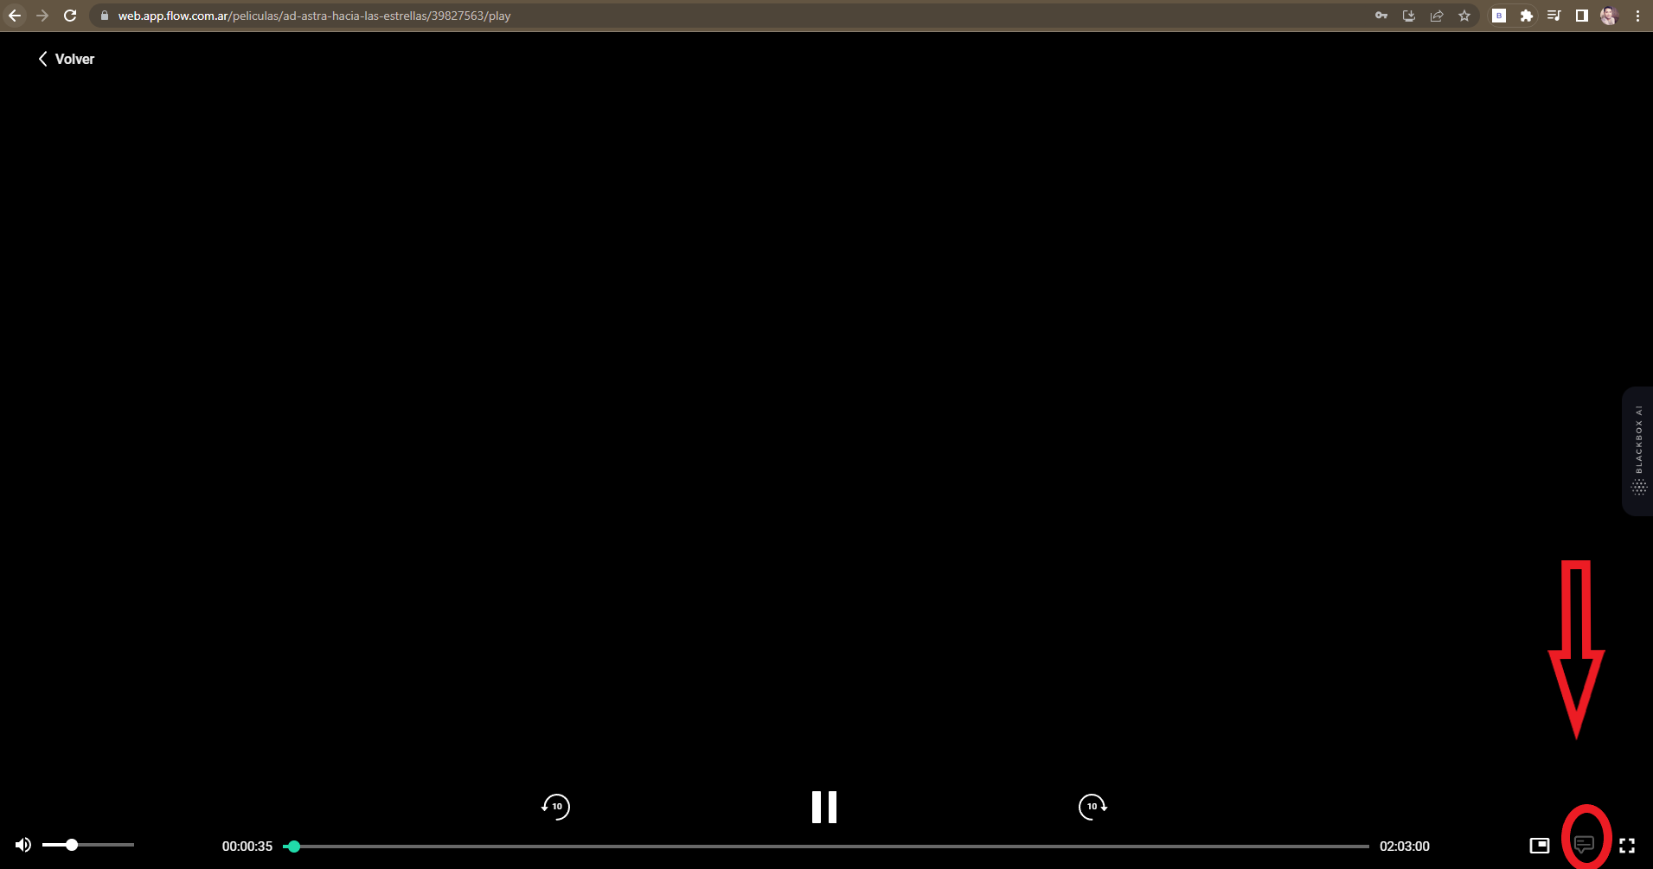
ID de caso de prueba |  | TC_00H | Descripción del caso de prueba | CONFIGURACION DE SUBTITULOS
Creado por |  | Gonzalo Fernandez | Revisado por |  |  | Versión de la app flow |  | 3.78.1

Nombre del Tester |  | Gonzalo Fernández | Fecha de prueba | 2023-07-23 |  | Caso de prueba (Negativo/Positivo) |  | NEGATIVO

S # | Precondiciones: |  |  | S # | Datos de prueba
1 | Tener interner, pc, navegador (chrome, mozilla, safari,etc) |  |  | 1 | Usuario: gonzalo.abdian@fibertel.com.ar
2 | El usuario debe estar registrado previamente en www.flow.com.ar |  |  | 2 | Contraseña: casa1993
3 |  |  |  | 3
4 |  |  |  | 4
5 |  |  |  | 5
Escenario de prueba | Verifique que pueda configurar SUBTITULOS mientras reproduce contenidos PELICULAS O SERIES |  |  |  | Criticidad (Alta, Media o Baja) |  | BAJA

Paso # | Detalles del paso |  | Resultados esperados | Resultados obtenidos |  |  | Pasa / Falla / No ejecutado / Suspendido

1 | Ingresar a la pagina https://web.app.flow.com.ar/ |  | La pagina debe estar disponible | OK |  |  | PASA
2 | Pesionar "Ingresar" |  | Redirecciona al login | OK |  |  | PASA
3 | Figurara otro link: https://web.app.flow.com.ar/login |  | Estar disponible para poner usuario y clave | OK |  |  | PASA
4 | Colocar usuario y clave |  | Permite escribir el usuario y clave | OK |  |  | PASA
5 | Presionar "Iniciar sesion" |  | Iniciar sesión | OK |  |  | PASA
6 | Presionar en "PELICULAS O SERIES" |  | Monstrar peliculas y series disponibles | OK |  |  | PASA
7 | Seleccionar la lupa y buscar el contenido |  | Obtener resultado, si el contenido esta | OK |  |  | PASA
8 | Seleccionar Reproducir |  | Comentazar a mostrar el contenido | OK |  |  | PASA
9 | Precionar en configuracion de subtitulos |  | Reflejar subtitulos | X |  |  | FALLA

TC_00I
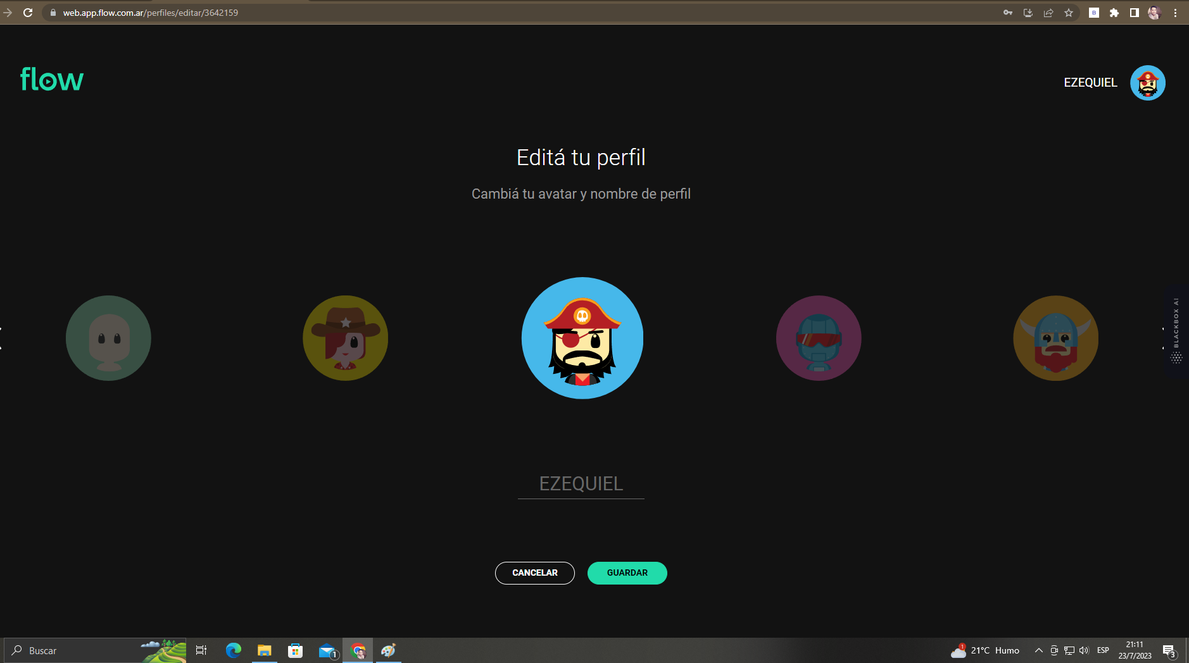
ID de caso de prueba |  | TC_00H | Descripción del caso de prueba | CONFIGURACION DE PERFIL (CAMBIAR AVATAR)
Creado por |  | Gonzalo Fernandez | Revisado por |  |  | Versión de la app flow |  | 3.78.1

Nombre del Tester |  | Gonzalo Fernández | Fecha de prueba | 2023-07-23 |  | Caso de prueba (Negativo/Positivo) |  | POSITIVO

S # | Precondiciones: |  |  | S # | Datos de prueba
1 | Tener interner, pc, navegador (chrome, mozilla, safari,etc) |  |  | 1 | Usuario: gonzalo.abdian@fibertel.com.ar
2 | El usuario debe estar registrado previamente en www.flow.com.ar |  |  | 2 | Contraseña: casa1993
3 |  |  |  | 3
4 |  |  |  | 4
5 |  |  |  | 5
Escenario de prueba | Verifique en general la configuracion del perfil, en este caso solo pondremos el cambio de Avatar. |  |  |  | Criticidad (Alta, Media o Baja) |  | BAJA

Paso # | Detalles del paso |  | Resultados esperados | Resultados obtenidos |  |  | Pasa / Falla / No ejecutado / Suspendido

1 | Ingresar a la pagina https://web.app.flow.com.ar/ |  | La pagina debe estar disponible | OK |  |  | PASA
2 | Pesionar "Ingresar" |  | Redirecciona al login | OK |  |  | PASA
3 | Figurara otro link: https://web.app.flow.com.ar/login |  | Estar disponible para poner usuario y clave | OK |  |  | PASA
4 | Colocar usuario y clave |  | Permite escribir el usuario y clave | OK |  |  | PASA
5 | Presionar "Iniciar sesion" |  | Iniciar sesión | OK |  |  | PASA
6 | Presionar sobre el Avatar arriba a la derecha |  | Desplejar opciones | OK |  |  | PASA
7 | Seleccionar el nombre del perfil |  | Mostrar todos los perfiles creados | OK |  |  | PASA
8 | Presionar "editar perfil" |  | Figurar un "lapiz"que permite editar el Avatar | OK |  |  | PASA
9 | Selecionar el Avatar disponible |  | Cambiar al avatar elegido | OK |  |  | PASA
10 | Presionar "Guardar" |  | Mostrar perfil con nuevo avatar | OK |  |  | PASA

